写真
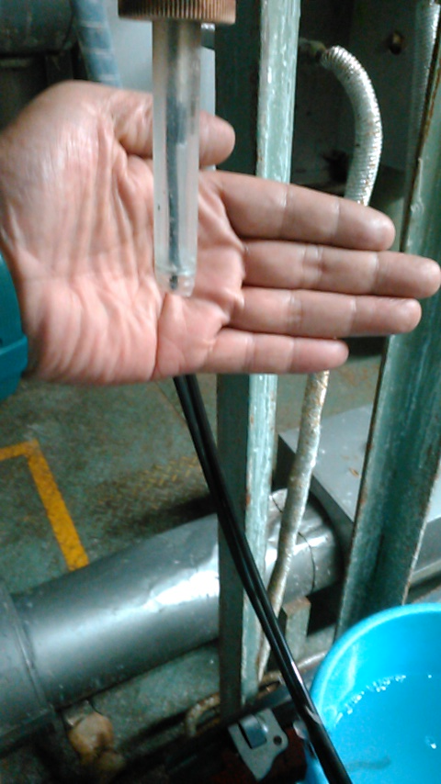
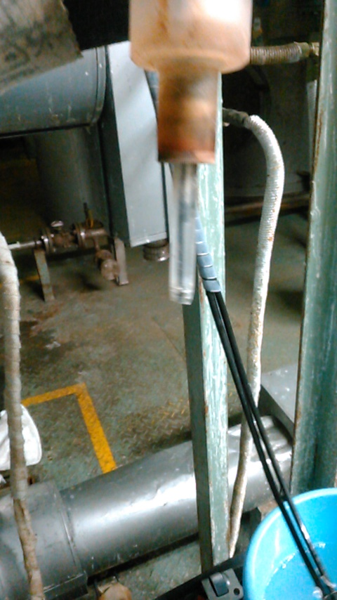

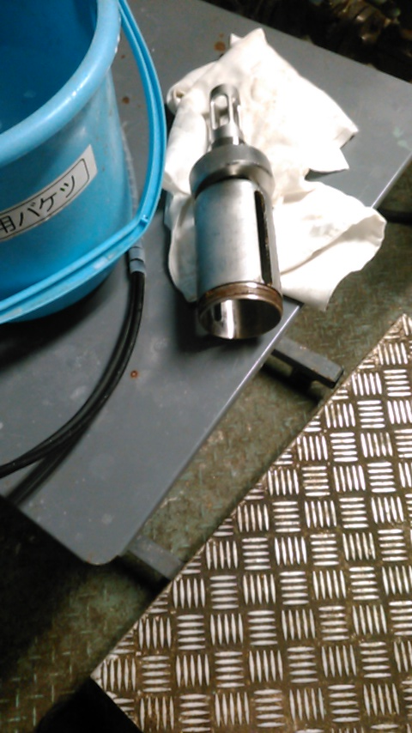

定常手順
機能活性剤ブロックフロー
 | アミノサーファクト

 |  |  |  |  |  |  |  | MK-09 9kL SUS304
 | NT-19, 6kL, SUS304 |  |  |  |  | DS化 |  |  | N2 | ▼ | 事前に槽内をN2置換し、生産中はパージ
 | 水相① (前バッチ) | ※AS系の水相である事 |  |  |  |  | DS化仕込み① |  |  | ▼ | 水層①、精製水、24%NaOHの順に仕込む。
 |  |  |  |  |  |  | 液温: 成り行き |  |  |  | 初バッチ等の水層①が無い場合は精製水から仕込む。
 |  |  | NT-19, 6kL, SUS304 |  |  |  | 撹拌: 45rpm(DS化完了まで) |  |  |  | 水層①のみで水量が足りる場合は精製水を仕込む必要なし。
 | 精製水 |  | AS用貯槽 |  |  |  |  |  |  | ▼ | DS化工程の仕込みバランス重要（アシル工程に影響）

 | HT-05 |  | MT-11, 4.5kL, SUS304 |  |  |  |  |  |  | ▼ | 下限以下の液温で凝固が始まる
 | 24%NaOH |  | AS用貯槽

 | フレコンおよび25kg紙袋 |  | Φ1000, 125A-B50シュート, SUS304
 | MSG |  | ホッパー |  |  |  | DS化仕込み② |  |  | ▼ | 配管、釜底詰り防止の為、少しずつ投入する。
 |  |  |  |  |  |  | 液温：上限50℃ |  |  | ▼ | MSGの中和熱は小さく、温度上昇は数℃
 |  |  |  |  |  |  |  | MSG完溶(澄明)
 |  |  |  |  |  |  | 冷却開始 |  |  | ▼ | アシル化槽での負担軽減の為、アシル化温度条件まで冷却
 | DMまたは精留回収 |  | MT-20, 4.3kL, SUS304
 | 86%tBuOH |  | 貯槽 |  |  |  | 86％tBuOH仕込み |  |  | ▼ | 2層系になる
 |  |  |  |  |  |  | 液温：≦10℃

 |  |  |  |  |  |  | 冷却完了 |  |  | ▼ | ≦－10℃にしない（凝固が始まる）。
 |  |  |  |  |  |  | 液温：≦5℃

 | NT-19, 6kL, SUS304
 | 精製水 |  |  |  |  |  | 移送・後押し |  |  | ▼ | MSGの場合はフィルターを通す必要なし
 |  |  |  |  |  |  | フィルターはセットしない

 |  |  |  |  |  |  |  | MK-02 10kL GL
 | 180kgドラム×7本 |  |  |  |  | アシル化 |  |  | N2 | ▼ | 事前に槽内をN2置換し、生産中はパージ
 | ヤシ油脂肪酸クロライド |  |  |  | 循環ラインにフィード |  | アシル化反応 |  |  | ▼ | 酸クロの種類を間違うケースがあるので、品名を確認する事
 |  |  |  |  |  |  | 液温: 0～5℃ |  |  | ▼ | 温度、pHは要管理項目(FFAの増加原因)
 | HT-05 |  | MT-11, 4.5kL, SUS304 |  |  |  | pH: ≧13.0（反応温度） |  |  | ▼ | ドラム底部を吸い込まない（リン由来の不純物が沈降）
 | 24%NaOH |  | AS用貯槽 |  |  |  | 撹拌: 88rpm(アシル化完了まで)
 |  |  |  |  | 槽上部から滴下

 |  |  |  |  |  |  | 熟成 |  |  | ▼ | 酸クロ仕込み完了後
 |  |  |  |  |  |  | 熟成時間：30min
 |  |  |  |  |  |  | 液温: 0～5℃
 |  |  |  |  |  |  | pH: 12.0～13.0（反応温度）

 | NT-19, 6kL, SUS304
 | 精製水 |  |  |  |  |  | 移送・循環ライン洗浄・後押し

 |  |  |  |  |  |  |  | MK-03, 10kL, GL
 |  |  |  |  |  | 酸沈 |  |  | N2 | ▼ | 事前に槽内をN2置換し、生産中はパージ
 |  |  |  |  |  |  | 組成調製 |  |  | ▼ | AS系では酸沈前の組成調整はしない方向で検討中

 |  |  |  |  |  |  | 昇温開始
 |  |  |  |  |  |  | 撹拌: 88rpm
 | ローリー |  | MT-231, 6kL, SS400(PPライニング)
 | 70％硫酸 |  | AS用貯槽 |  |  |  | 70%硫酸仕込み(粗中和) |  |  | ▼ | 液温が低い状態で酸性にすると、目的成分が析出する恐れ
 |  |  |  |  |  |  | ≧25℃で循環開始 |  |  | ▼ | 70%硫酸投入量はpH依存（=pHで管理する）
 |  |  |  |  |  |  | 投入開始液温: ≧25℃
 |  |  |  |  |  |  | 到達pH: 2.5～3.0(40～50℃)

 |  |  |  |  |  |  | さらに昇温
 |  |  |  |  |  |  | 到達液温: 63～67℃ |  |  | ▼ | 水洗②完了するまで63～67℃をキープする事。

 |  |  |  |  |  |  | 70%硫酸仕込み |  |  | ▼ | 温度は分層速度・洗浄効果・品質に影響する。

 |  |  |  |  |  |  | サンプリング、pH測定
 |  |  |  |  |  | pH調整完了まで | 完了pH: 1.8～2.0(63～67℃)
 |  |  |  |  |  | 繰返し実施
 | 精製水 |  |  |  |  |  | 循環停止・循環ライン押し |  |  | ▼ | 撹拌は継続

 |  |  |  |  |  |  | 酸沈 |  |  | ▼ | 洗浄水で温度が下がる場合は63～67℃になるまで待つ。
 |  |  |  |  |  |  | 30min撹拌

 |  |  |  |  |  |  | 撹拌停止・静置 |  |  | ▼ | 2hr以内に分離しない場合は異常とする。
 |  |  |  |  |  |  | 2層分離かつ液が澄明になるまで |  |  |  | 長時間の加温は加水分解を進めFFA増加となる。
 |  |  |  |  |  |  | (想定)~20min |  |  |  |  |  | MK-04, 9.23kL SUS304

 |  |  |  |  |  |  | 分液 |  |  |  | 下層(水相) 移送 | 単蒸留 |  | ★詳細は回収系のBFを参照
 |  |  |  |  |  |  | 電気伝導度の差で界面検知 |  |  |  |  | 薄tBuOHの回収
 | MT-20, 4.3kL, SUS304
 | 86%tBuOH |  |  | 20%tBuOH-水重量＝酸沈上層重量 |  | 水洗① | 20%tBuOH-水 仕込み |  |  | ▼ | 水は釜底から循環ライン経由で仕込み、ライン詰りを防止する。
 |  |  |  | となる様に仕込む |  |  | 撹拌: 88rpm

 | MT-04B, 3.5kL, SUS304 |  |  |  |  |  | 内温上昇待ち |  |  | ▼ | 水仕込みで内温下がる為
 | 水層② (前バッチ) | ※AS系の水相である事 |  |  |  |  | 液温: 63～67℃

 |  |  |  |  |  |  | 水洗① |  |  | ▼ | 2hr以内に分離しない場合は異常とする。
 | NT-19, 6kL, SUS304 |  |  |  |  |  | 63～67℃で30min撹拌 |  |  |  | 長時間の加温は加水分解を進めFFA増加となる。
 | 精製水 |  |  |  |  |  | pH: 1.8～3.0(成り行き)

 | 水層②で足りる場合は不要、水層②が無い場合はメイン |  |  |  |  |  | 撹拌停止・静置 |  |  | ▼ | 2hr以内に分離しない場合は異常とする。
 |  |  |  |  |  |  | 2層分離かつ液が澄明になるまで |  |  |  | 長時間の加温は加水分解を進めFFA増加となる。
 |  |  |  |  |  |  | (想定)~60min |  |  |  |  |  | MT-04A 3.5kL SUS304

 |  |  |  |  |  |  | 分液 |  |  |  | 下層(水相①) 移送 | 水相ストック
 |  |  |  |  |  |  | 電気伝導度の差で界面検知 |  |  |  |  | 次バッチDS化で使用
 | MT-20, 4.3kL, SUS304 |  |  |  |  |  |  |  |  |  |  | ※ただしAS系である事
 | 86%tBuOH |  |  | 5%tBuOH-水重量＝水洗①上層の1/2 |  | 水洗② | 5%tBuOH-水 仕込み |  |  | ▼ | 水は釜底から循環ライン経由で仕込み、ライン詰りを防止する。
 |  |  |  | 重量の1/2重量となる様に仕込む |  |  | 撹拌: 88rpm
 |  |  |  |  |  |  | 水洗①上層重量の1/2
 | NT-19, 6kL, SUS304
 | 精製水 |  |  |  |  |  | 内温上昇待ち |  |  | ▼ | 水仕込みで内温下がる為
 |  |  |  |  |  |  | 液温: 63～67℃

 |  |  |  |  |  |  | 水洗②
 |  |  |  |  |  |  | 63～67℃で30min撹拌 |  |  | ▼ | 温度は分層状態・洗浄効果・品質に影響する。
 |  |  |  |  |  |  | pH: 1.8～3.0(成り行き)

 |  |  |  |  |  |  | 撹拌停止・静置 |  |  | ▼ | 2hr以内に分離しない場合は異常とする。
 |  |  |  |  |  |  | 2層分離かつ液が澄明になるまで |  |  |  | 長時間の加温は加水分解を進めFFA増加となる。
 |  |  |  |  |  |  | (想定)~120min |  |  | ▼ | 水層中の塩濃度の低下により分離時間が延びる。
 |  |  |  |  |  |  |  |  |  |  |  |  | MT-04B 3.5kL SUS304

Clアウトの場合は水洗に戻る（水洗②）
 |  |  |  |  |  |  | 分液 |  |  |  | 下層(水相②) 移送 | ストック
 |  |  |  |  |  |  | 電気伝導度の差で界面検知 |  |  |  |  | 次バッチの水洗①で使用
 |  |  |  |  |  |  |  |  |  |  |  | ※ただしAS系である事
 |  |  |  |  |  |  |  |  |  | ▼ | サンプリング時の引火・爆発対策を徹底
 |  |  |  |  |  |  | 上層サンプリング、Cl測定 |  |  | ▼ | Clは製造規格。電位差滴定で定量。
 |  |  |  |  |  |  | Cl: ≦80ppm（上層液中） |  |  | ▼ | Bx測定は塩化工程の一次水仕込み量を判断する為測定する。
 |  |  |  |  |  |  | Bx: 規格はなし |  |  | ▼ | 品質異常時は遊離脂肪酸、酸価も測定する。

 | MT-20, 4.3kL, SUS304
 | 86%tBuOH |  |  |  |  |  | 上層移送・後押し |  |  | ▼ | CPH-01(1μm, 500mm, PE)
 |  |  |  |  |  |  | CPH-01×＊本 |  |  |  | 製品濾過の使用済みを温水(純水)洗浄して再利用する。
 |  |  |  |  |  |  |  |  |  |  | 3Lot毎に交換。
 |  |  |  |  |  |  |  | MK-01, 10kL, GL
 | NT-19, 6kL, SUS304 |  |  |  |  | 希釈 |  |  | N2
 | 精製水 |  |  |  |  |  | 一次水仕込み |  |  | ▼ | 液温は水洗終了後からのなりゆき
 |  |  |  |  |  |  | 循環
 |  |  |  |  |  |  | 液温: ≦65℃

 | NT-19, 6kL, SUS304 |  |  |  |  |  |  |  |  |  |  |  | MT-06A/B, 8.9kL, SUS304
 | 精製水 |  |  |  |  | 塩化・tBuOH留去 | 塩化・tBuOH留去 |  |  |  | 20~30% tBuOH | 薄tBuOHとしてストック |  | ▼精留BF参照
 |  |  |  |  |  |  | 循環 |  |  |  |  | 精留工程で使用
 |  |  |  |  |  |  | 液温: 60℃ |  |  | ▼ | 固形分濃度を変動させない為、tBuOH水留去と精製水投入を並行で実施
 | 210kg/DM |  |  | MT-21, 4kL, SUS304 |  |  | 加熱部: 85℃ |  |  |  | （LICAにてエバ缶内液が一定になる様制御）
 | 90%トリエタノールアミン |  |  | 一時貯槽 (45%TEA) |  |  | 真空度: 22.7～25.3 kPa |  |  | ▼ | TEAの仕込みすぎに注意する事（MSG 1kgに対し、45%TEA1.63 kg）
 |  |  |  |  |  |  |  |  |  | ▼ | 留去途中で泡立ち易いポイントがある（残tBuOH濃度8～1％）
 |  |  |  | バッチ分溜めておく。
 | 精製水 |  |  |  |  |  | サンプリング、tBuOH・Bx測定 |  |  | ▼ | tBuOH濃度は製造規格。GCで測定
tBuOHアウトの場合は濃縮継続。
 |  |  |  |  |  |  | tBuOH≦20ppmで留去終了 |  |  | ▼ | Bxは固化防止および次工程の調整の為。糖度計で測定
 | 90%TEAと同重量 |  |  |  |  |  |  |  |  |  | Bx目安: 31～33％
 |  |  |  |  |  |  | 減圧解除・加熱停止 |  |  | ▼ | 次バッチの引爆対策の為、N2でブレークする事
 |  |  |  |  |  |  | N2でブレーク
 |  |  |  |  |  |  | なりゆきで冷却

 |  |  |  |  |  |  | Bx・pH測定
 |  |  |  |  |  |  | 次工程の為のチェック

pHが規格に入るまで繰返す。
 |  |  |  |  |  | pH調整 | 塩基仕込み |  |  | ▼ | トリエタノールアミンは一度に纏めて仕込まない。
 |  |  |  |  |  |  | 循環 |  |  |  | 小まめに仕込み－測定を実施。
 |  |  |  |  |  |  | 液温: ≦55℃（留去後のなりゆき）

 |  |  |  |  |  |  | サンプリング、pH測定 |  |  | ▼ | 必ず25℃±1℃の液温で測定する事
 |  |  |  |  |  |  | pH: 5.20～5.30（25±1℃）

 | NT-19, 6kL, SUS304
 | 精製水 |  |  |  |  |  | 移送・循環ライン・ライン洗浄

 | 温水 （80℃) |  |  |  |  |  | 熱水洗浄 |  |  |  | ライン洗浄温水 | 要処理排水
 |  |  |  |  |  |  | MK-01～MT-291ライン

 |  |  |  |  |  |  |  | MT-291, 10kL, SUS304
 |  |  |  |  | ここから1工場 | Bx調整
 |  |  |  |  |  |  | サンプリング、Bx測定 |  |  | ▼ | 必ず25℃±1℃の液温で測定する事
 |  |  |  |  |  |  | 循環
 |  |  |  |  |  |  | 調整前の確認
 | NT-19, 6kL, SUS304
 | 精製水 |  |  |  |  |  | 精製水仕込み
 |  |  |  |  |  |  | 液温: pH調製後からの成り行き
Bxが規格に入るまで繰返す。

 |  |  |  |  |  |  | サンプリング、Bx測定 |  |  | ▼ | 必ず25℃±1℃の液温で測定する事
 |  |  |  |  |  |  | Bx: 28.3～29.3

 |  |  |  |  |  |  | 白色度中間検査 |  |  | ▼ | Bx調整完了液で測定すれば良い
 |  |  |  |  |  |  | 白色度: ≧87%

 |  |  |  |  |  | 滅菌 | 昇温
 |  |  |  |  |  |  | 到達液温: 70～72℃

 |  |  |  |  |  |  | 滅菌 |  |  | ▼ | 1Hr後、STバルブ閉で供給を止め、ジャケットはホールドとする
 |  |  |  |  |  |  | 液温70～72℃で1Hrキープ

 |  |  |  |  |  |  | 移送(フィルター処理)
 |  |  |  |  |  |  | 一次: CPH-01×3本 |  |  | ▼ | CPH-01(1μm, 500mm, PE)
 |  |  |  |  |  |  | 二次: CPH-01×3本 |  |  | ▼ | 1way

 |  |  |  |  |  |  |  | 充填場

 |  |  |  |  |  |  | サンプリング、最終チェック
 |  |  |  |  |  |  | 白色度: ≧87％
 |  |  |  |  |  |  | 透過率: ≧95.0%
 |  |  |  |  |  |  | 固形分: 28.0～32.0％ |  |  | ▼ | 固形分測定方法:
 |  |  |  |  |  |  | pH: 5.20～5.30

 |  |  |  |  |  |  | 充填 |  |  | ▼ | 白色度合格確認してから充填開始
 |  |  |  |  |  |  | 液温≦72℃（なりゆき） |  |  | ▼ | 殺菌後、STの供給は止める為、時間経過で液温は下がる方向
 |  |  |  |  |  |  |  |  |  | ▼ | 缶、DMは半自動充填機にて充填
 |  |  |  |  |  |  |  |  |  |  | 缶入り目18.02～18.04kg
 |  |  |  |  |  |  |  |  |  |  | DM入り目180.2～180.4kg
 |  |  |  |  |  |  |  |  |  | ▼ | 500mLサンプルは初期に半分、後期に半分採取（3本)
 |  |  |  |  |  |  |  |  |  |  | 無菌チューブ（検査用2本、保存用1本）
 |  |  |  |  |  |  |  |  |  |  | 100mLサンプルは終了直前に採取（2本）

フローシート
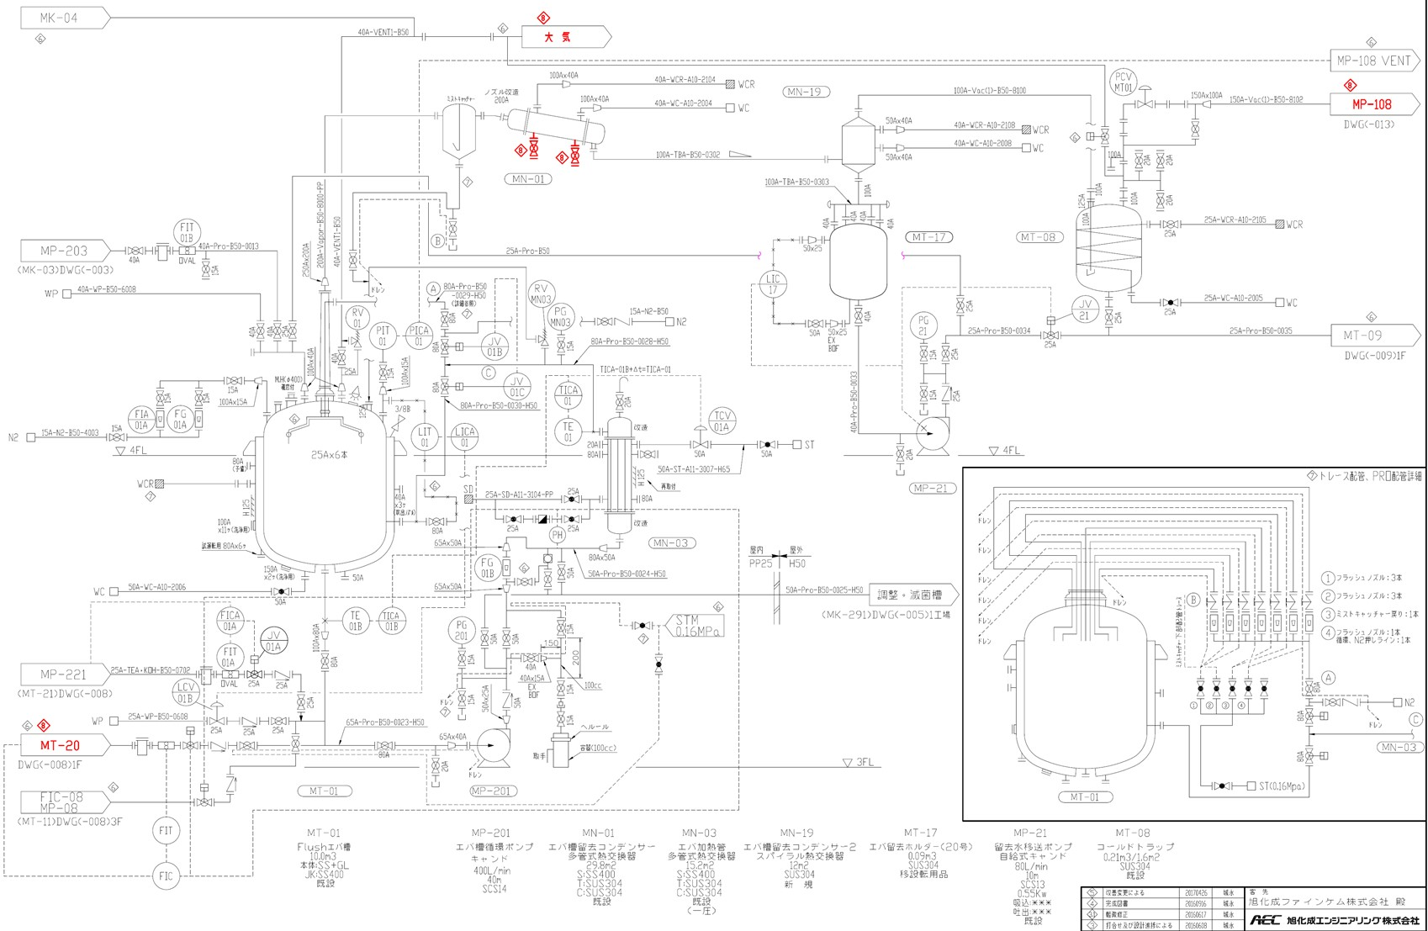

破損したpH計

